BOM_电控箱转接_PCB_2025-09-10
序号 | 数量 | 元器件 | 位号 | 封装 | 参考链接
1 | 1 | WJ2EDGR-5.08-2P | P1 | 弯针插件
2 | 1 | DB2ERC-2.54-8P | P2 | 弯针插件 | https://item.taobao.com/item.htm?id=654151269687&skuId=5078209140486
3 | 1 | DB2ERC-2.54-12P | P3 | 弯针插件 | https://item.taobao.com/item.htm?id=654151269687&skuId=5078209140478
全部是插件物料

xcl-6101（东阳做） | X轴转接板线 | A端加标签“X-MOTOR” | A端： 16P 15EDGVC-2.5mm端子 B端：焊接到X转接板上 A端线序对应B端蓝色序号 1-1 2-2 3-3 4-4 AB端线长度：930mm | 22AWG硅胶线 | 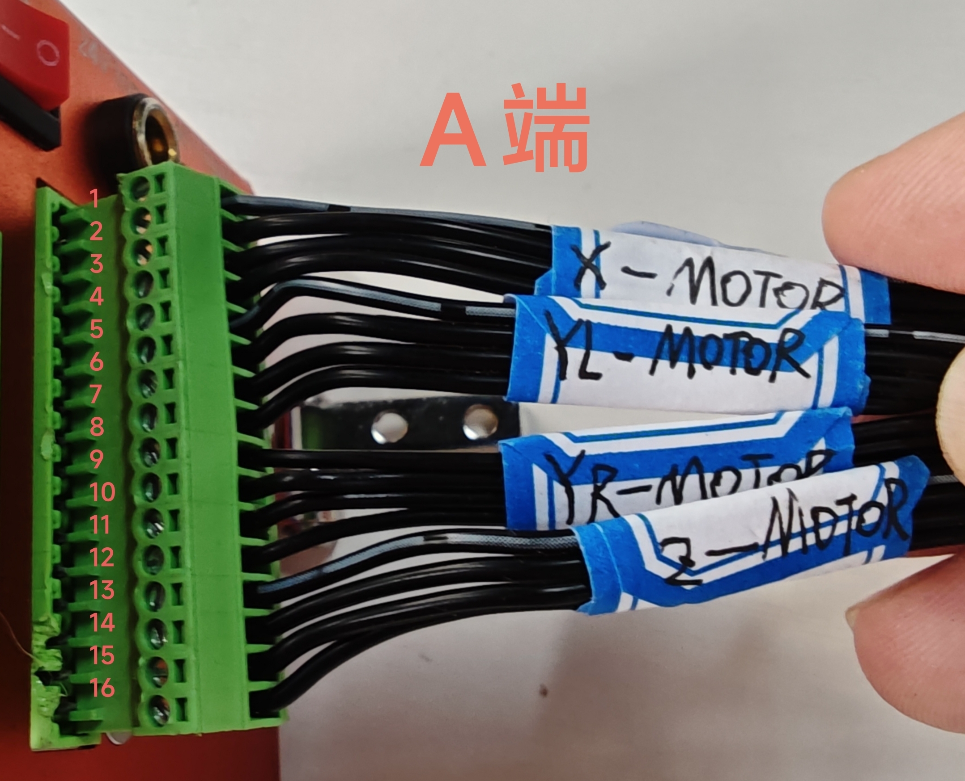 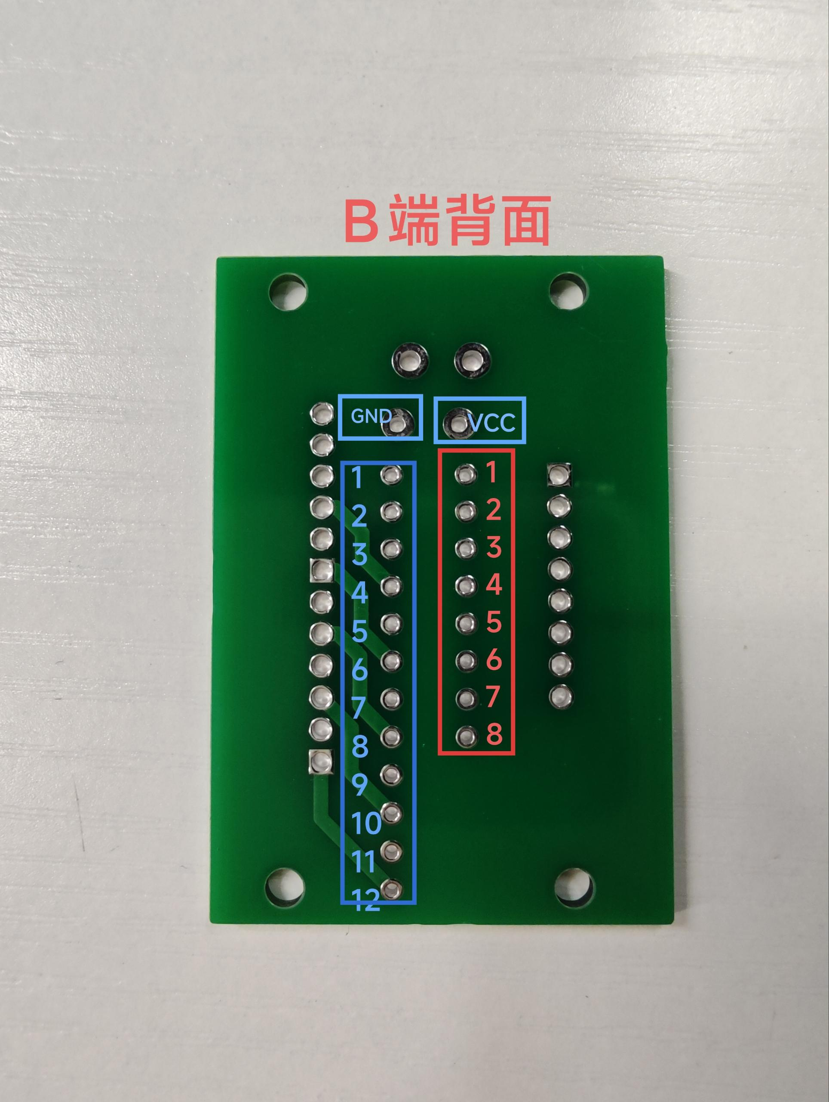 | 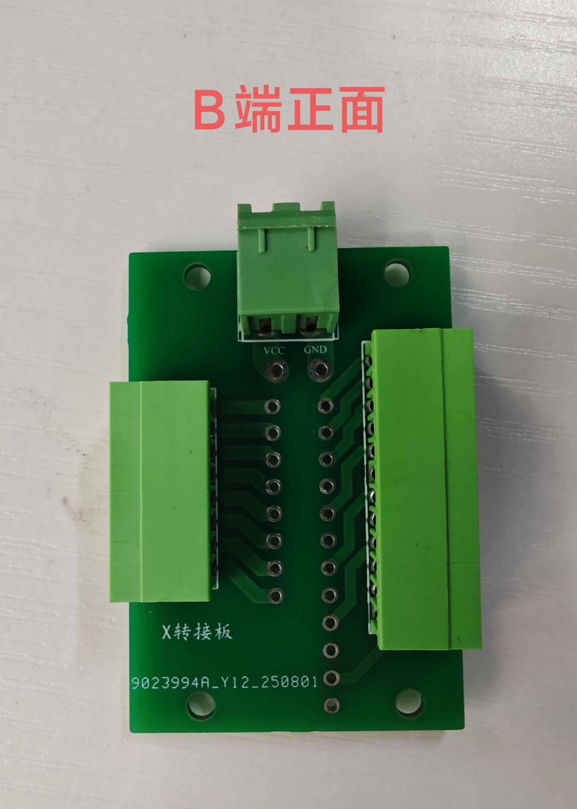 | 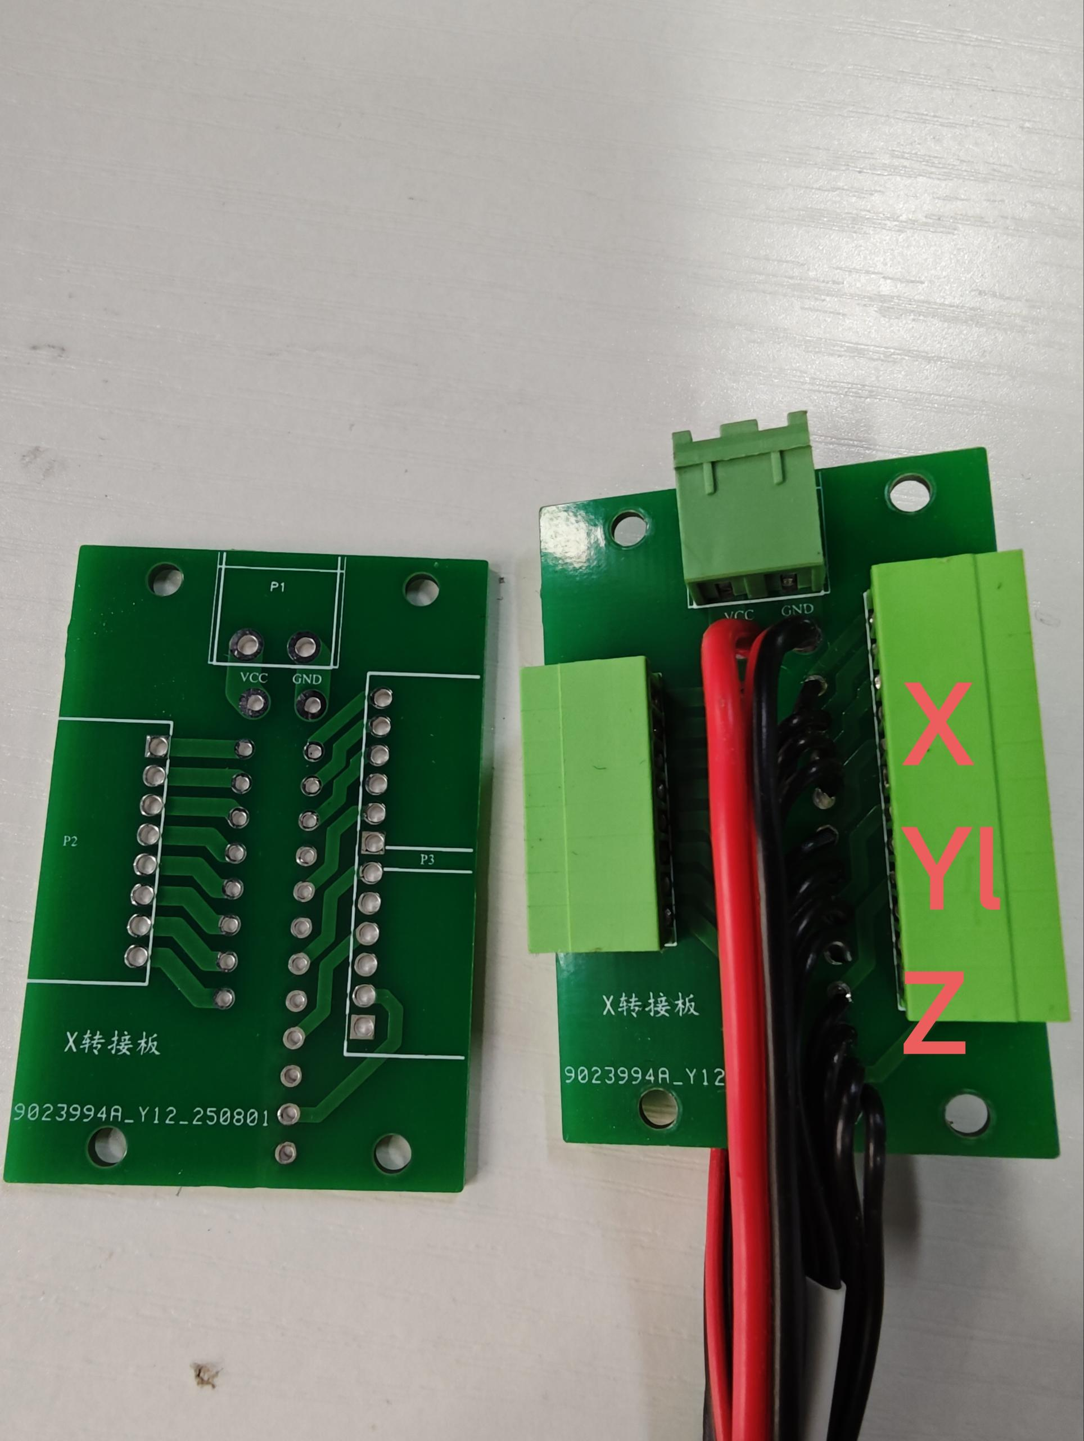
 |  | A端加标签“YL/Y1-MOTOR” | A端：16P 15EDGVC-2.5mm端子、 B端：焊接到X转接板上 A端线序对应B端蓝色序号 5-5 6-6 7-7 8-8 长度：930mm | 22AWG硅胶线
 |  | A端加标签“YR/Y2-MOTOR” B端加标签“YR/Y2-MOTOR” | A端：16P 15EDGVC- 2.5mm端子 B端：6P 2.0端子 A端对应B端蓝色线序： 9-4 10-1 11-6 12-3 长度：830mm | 22AWG硅胶线 | 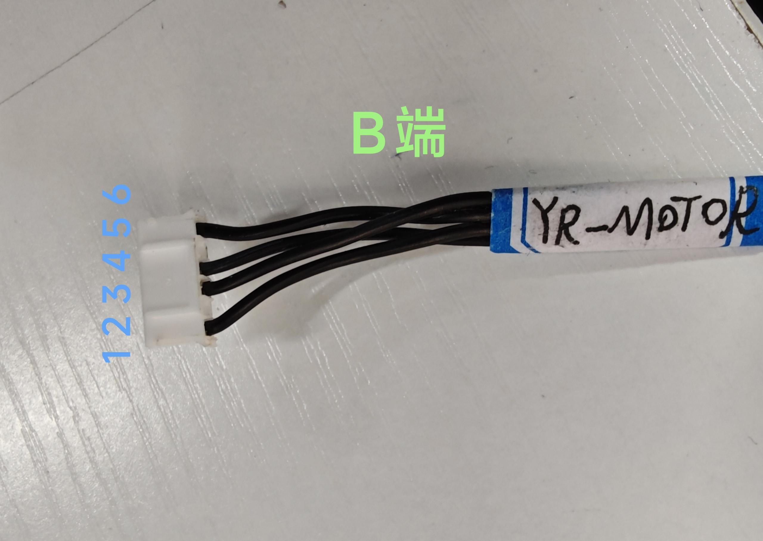
 |  | A端加标签“Z-MOTOR” C端加标签“Z-MOTOR” | A端：16P 15EDGVC-2.5mm端子 B端：焊接到X转接板上 A端线序对应B端蓝色序号 13-9 14-10 15-11 16-12 AB端长度：930mm | 22AWG硅胶线
 |  | A端加标签“LED-24V” | A端：11P 15EDGVC-2.5mm端子 B端：焊接到X转接板上 A端对应B端序号 7-5 8-6 长度：1000mm | 22AWG红黑硅胶线 | 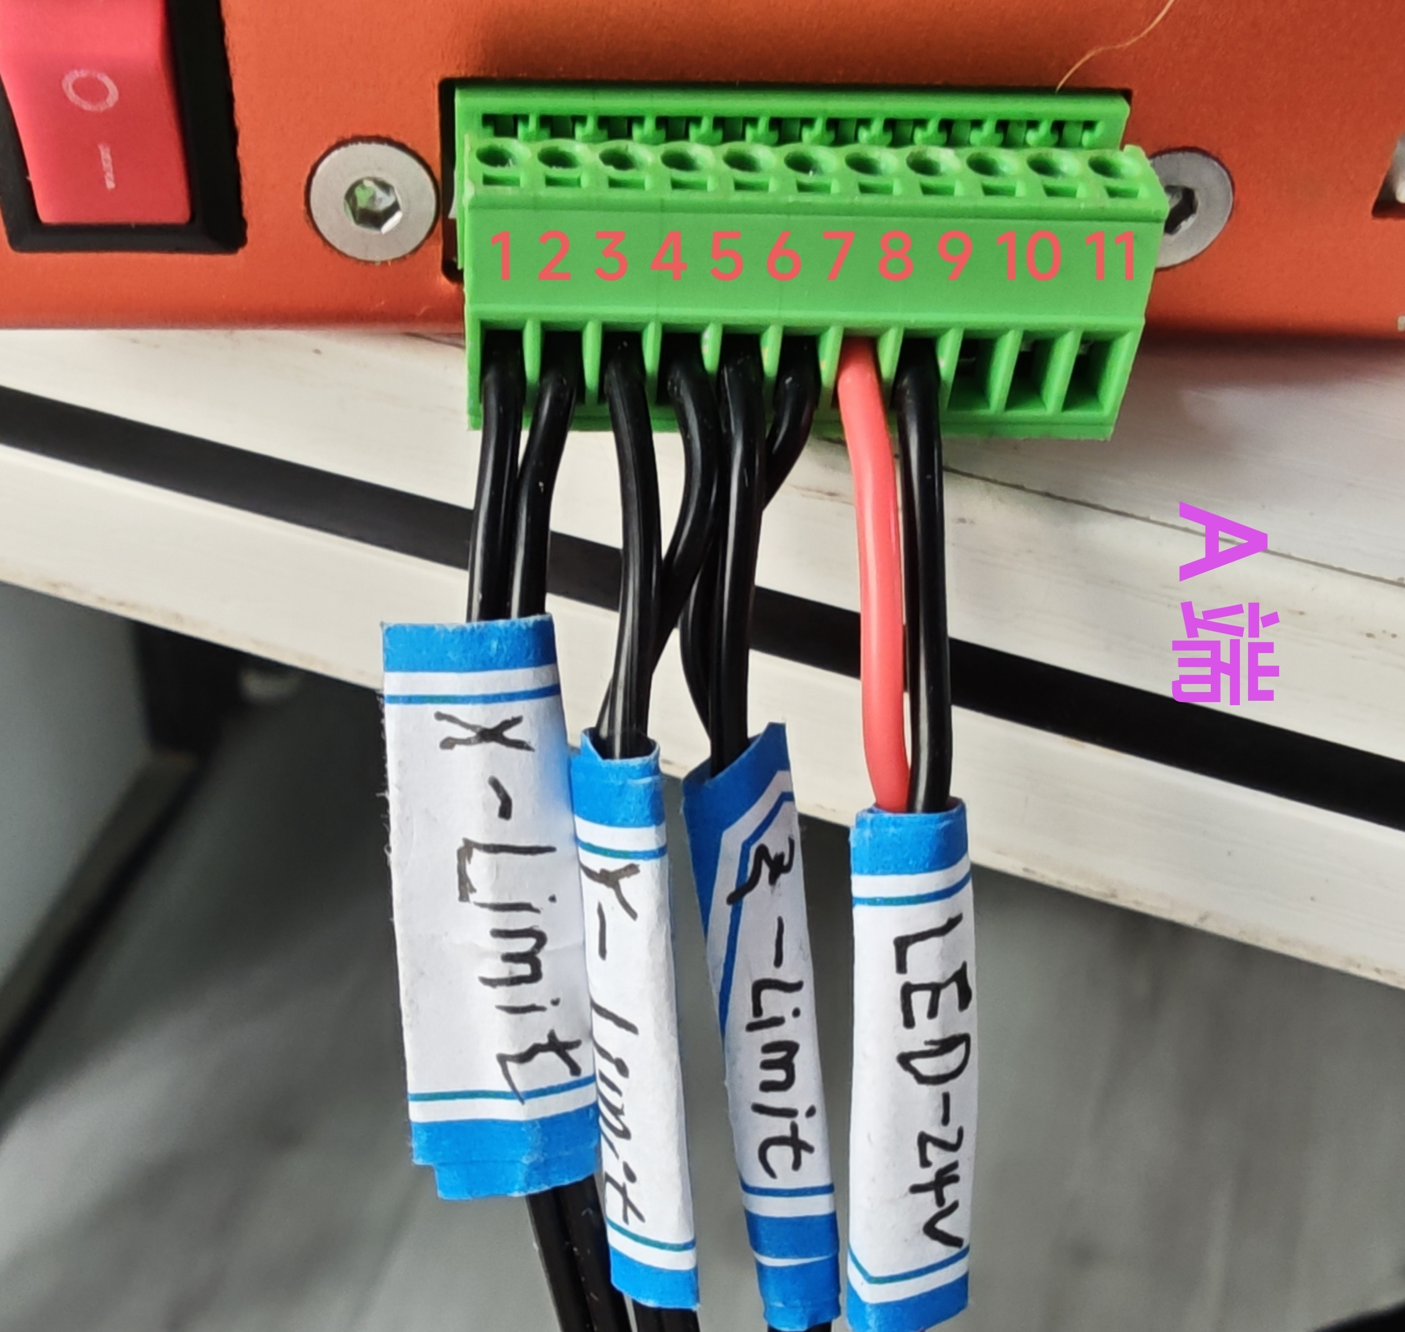
 |  | A端加标签：X-limit | A端 11P 15EDGVC-2.5mm端子 B端焊接到X转接板 A端B端对应线序： 1-1 2-2 线长：1000mm | 22AWG硅胶线
 |  | A端加标签：Z-limit | A端 11P 15EDGVC-2.5mm端子 B端焊接到X转接板 A端B端对应线序： 5-3 6-4 线长：1000mm | 22AWG硅胶线
 |  | A端加标签：Y-Limit C端加标签：Y-L-dowm D端加标签：Y-L-up | A端：11P 15EDGVC-2.5mm端子 B端：并联焊接Y-L-dowm和Y-L-UP两根线 AB端线长：200mm C端：XHB单排带扣2.5mm端子 A端与C端焊接线序： 3-2 4-1 BC端线长：90mm D端：XHB单排带扣2.5mm端子 A端与D端焊接线序： 3-2 4-1 BC端线长：720mm | 22AWG硅胶线 | 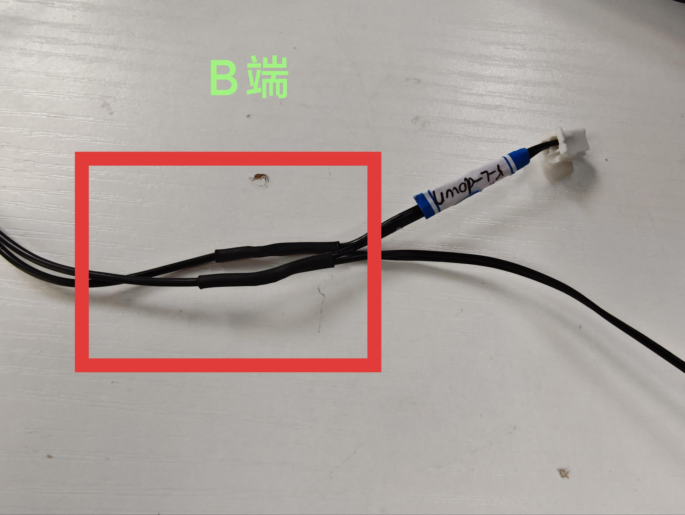 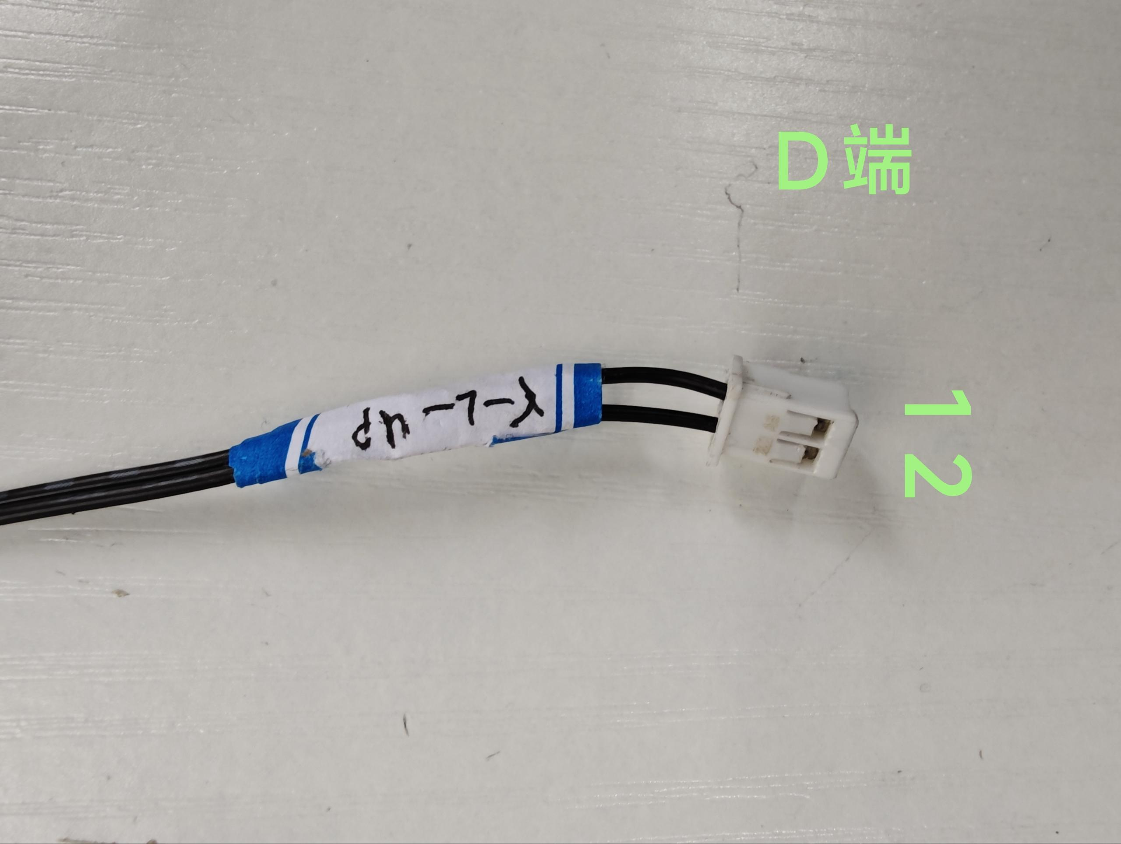
 |  | A端加标签:24V-SPN | A端：2P 5.08端子 B端焊接X轴转接板如图所示 红线焊接VCC，黑线焊接GND AB端线序： 1-GND 2-VCC 长度：1040mm | 18AWG红黑硅胶线 | 